Додаток_2
 |  |  |  |  | Додаток №2 до Запиту №97_ІК
 | Форма цінової пропозиції

(Назва Учасника), надає свою пропозицію щодо участі в тендері на закупівлю господарчих товарів.
Відомості про підприємство |  | Повне найменування учасника – суб’єкта господарювання
 |  | Ідентифікаційний код за ЄДРПОУ або реєстраційний номер облікової картки платника податків
 |  | Реквізити (адреса - юридична та фактична, телефон, факс, телефон для контактів, e-mail, розрахунковий рахунок)
Відомості про особу (осіб), які уповноважені представляти інтереси Учасника |  | (Прізвище, ім’я, по батькові, посада, контактний телефон).

№ п/п | Запит** |  |  |  | Умовний обсяг | Одиниця виміру | Ціна, за одиницю, (з урахуванням всіх податків і зборів) *

 | Найменування | Фото | Технічні характеристики | Пропозиція Вказати модель (торгову марку), виробника, параметри та характеристики продукції, фото (обов'язково) | Запит
1 | Бахіли одноразові поліетилен (100шт) блакитні з подвійним дном 105/20 | 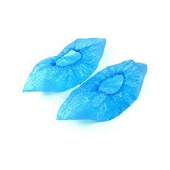 | Матеріал: Поліетилен (ПНД/ПВД), водостійкий. Кількість: 100 штук (50 пар) в упаковці. Колір: Блакитний. Щільність: Переважно 3.0-3.5 грами (стандартні або покращеної міцності). Розмір: Універсальний, підходить для більшості типів взуття. |  | 1 | шт
2 | Автомобільна серветка 35*40 см. Набір 5 шт. | 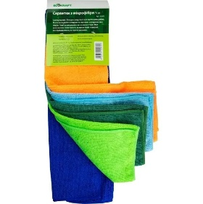 | Призначення: спеціалізовані серветки для очищення скла, дзеркал, оптики, а також делікатних деталей інтер'єру авто.Матеріал: Виготовлені з високоякісної мікрофібри, яка ефективно вбирає вологу, брудові та жирові відкладення, не залишає розводів |  | 1 | уп
3 | Білизна бутилка 1 літр | 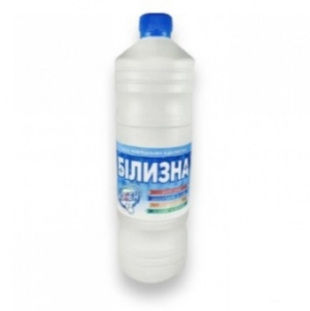 | Має потужну дезінфікуючу дію та ефективно видаляє сірий наліт.Гарантовано знищує бактерії, мікроби, цвіль і грибок.Оснащений активними добавками, які нейтралізують різкі запахи |  | 1 | шт
4 | Білизна-Мілам 1 л |  | Має потужну дезінфікуючу дію та ефективно видаляє сірий наліт.Гарантовано знищує бактерії, мікроби, цвіль і грибок.Оснащений активними добавками, які нейтралізують різкі запахи, форма випуску гель. |  | 1 | шт
5 | Виделка пластикова УПАКОВКА 100шт 18см чорна |  | Матеріал: Харчовий пластик (полістирол/ПЕТ). Розміри: Довжина переважно 160–170 мм (столові), 125 мм (десертні). Колір: Білий, чорний, прозорий Призначення: Універсальні (для супів, каш, десертів) |  | 1 | уп
6 | Виделка пластикова, чорна (міцна) 18 см, 100 шт/упаковка |  | Матеріал: високоякісний склопластик / склоподібний полістирол (PS). Колір: чорний (глянцевий/матовий глибокий відтінок). Довжина виробу: 180 мм (18 см). Кількість в упаковці: 100 шт. |  | 1 | уп
7 | Відро 10л пластикове кругле ПАГ | 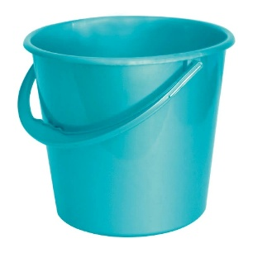 | Форма: Класична кругла. Матеріал: Зносостійкий легкий пластик. Об'єм 10 л ± 5 % Ручка - Наявна, пластикова або металева з пластиковою накладкою Колір - Будь-який |  | 1 | шт
8 | Відро д/сміття з рухливою кришкою | 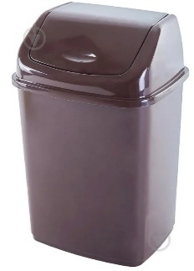 | Матеріал: Зносостійкий легкий пластик. Об'єм: 7літрів Кришка - Рухома (поворотна), з можливістю відкривання в обидва боки та легкого зняття для очищення Колір - сірий або чорний Форма - Кругла або прямокутна |  | 1 | шт
9 | Віник великий для прибирання |  | Висота: Зазвичай 100–120 см, що забезпечує комфортне використання без нахиляння. Жорсткість: Середня або висока, що дозволяє підмітати як пил, так і важке сміття. |  | 1 | шт
10 | Вологі серветки 15 шт/упаковка | 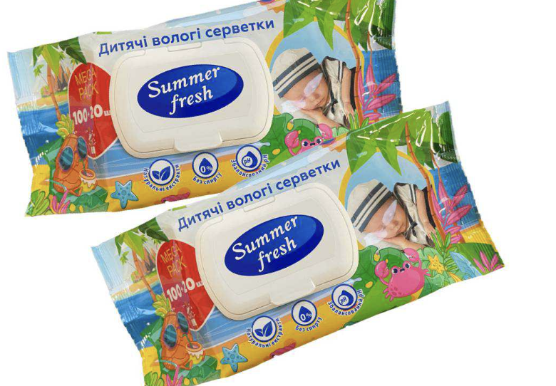 | Матеріал: неткане полотно (спанлейс або віскоза).Просочення: гіпоалергенний лосьон на водній основі. Розмір пачки: приблизно 15 × 8 × 1.5 см.Розмір серветки: стандартно 15 × 18 см.Клапан: клейкий захисний стікер-липучка. |  | 1 | шт
11 | Ганчірка д/підлоги 50х60см | 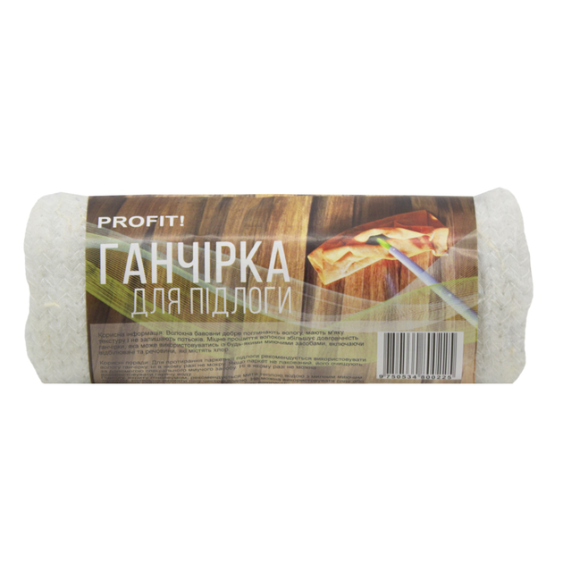 | Розмір: \(50\times 60\) см.Матеріал: Натуральна бавовна (махра).Колір: Білий.Призначення: Для вологого та сухого прибирання підлоги.Кількість в упаковці: 1 шт. (може постачатися в рулоні). |  | 1 | шт
12 | Ганчірка для волого та сухого прибирання(віскоза) | 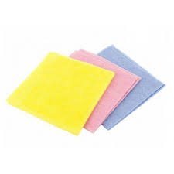 | Матеріал - Віскоза або матеріал на основі віскози Розмір -Не менше 30 × 38 см (або еквівалентний ±5 %) |  | 1 | шт
13 | Ганчірка з мікрофібри для прибирання | 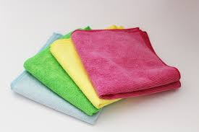 | Матеріал: Синтетичне мікроволокно (поліестер та поліамід) Прибирання: Ефективне для вологого (без розводів) та сухого (антистатичний ефект, притягує пил) прибирання. Вбирання: Висока абсорбція вологи та жиру. Застосування: Підходить для скла, дзеркал, лаку, пластику, металу, шкіри та плитки. Догляд: Міцні, довговічні, можна прати багато разів. |  | 1 | шт
14 | Губка д/миття посуду УПАКОВКА 10 шт |  | Тип: губка Призначення: для посуду та кухонного приладдя Матеріал - Пінополіуретан із абразивним шаром Розмір однієї губки Не менше 70×45×28 мм (±5 %) Кількість в упаковці: 10 шт. |  | 1 | уп
15 | Губка д/миття посуду УПАКОВКА 5+1 шт кольорова | 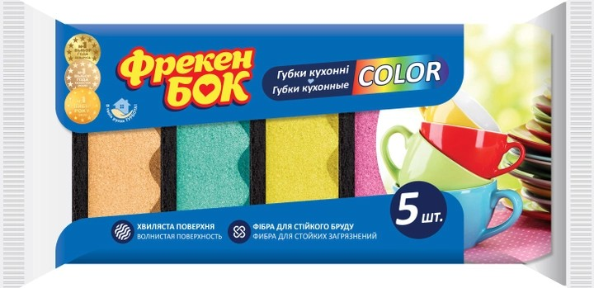 | Упаковка: 5+1 шт. (вигідна пропозиція). Тип: Хвиляста (MAXIMA), підвищена міцність. Структура: Двошарова — м'який поролон (піноутворення) + жорстка фібра (абразив). Призначення: Миття посуду, столових приладів, раковин Розмір однієї губки Не менше 100 ×70 × 30 мм (±5 %) |  | 1 | уп
16 | Екогель для миття посуду n0% з харчовою содою 1л. | 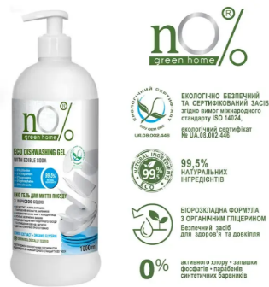 | Клас засобу Екологічні Країна реєстрації бренда Україна Об'єм 1 л Особливості Для дитячого посуду, Для овочів та фруктів Призначення Для всіх видів посуду Тип засобу Гель (рідина) |  | 1 | шт
17 | Елемент живлення УПАКОВКА 2шт (АА) |  | Типоразмер: AA (пальчиковые, R6, LR06, 316). Химический состав: Лужная / Алкалиновая (Alkaline)Выходное напряжение: 1.5 ВЕмкость: ~1500–2700 мАч (в зависимости от тока разряда и условий использования)Количество в упаковке: 2 шт.Тип упаковки: Блистер |  | 1 | уп
18 | Засіб антисептичний 1л для шкіри рук и поверхонь |  | Склад: Етиловий спирт 75% (основа), вода, гліцерин 1.5%, перекис водню 0.15%. Дія: Швидко знищує віруси, бактерії та грибки. Призначення: Гігієнічна обробка рук, антисептична обробка шкіри, дезінфекція поверхонь. Догляд: Гліцерин пом'якшує та зволожує шкіру. Формат: 1000 мл (1 літр) з помпою |  | 1 | шт
19 | Засіб антисептичний 500мл для шкіри рук и поверхонь | 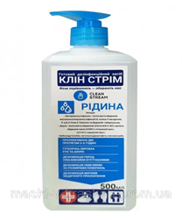 | Склад: полігексаметиленгуанідін гідрохлорід (ПГМХ ГХ) – 1%; допоміжні речовини: компоненти для догляду за шкірою рук (гліцерін тощо), вода демінералізована до 100% Формат: Рідина Об'єм: 0,5 л Особливості: Зі спиртом Дія: Дезінфекція Сфера застосування: Універсальний |  | 1 | шт
20 | Засіб д/видалення жир.забруднень з плит, духовок 500мл розпил. | 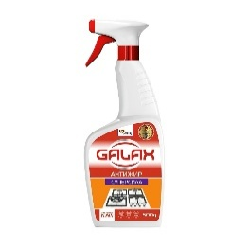 | Об'єм / Вага: 500 мл (500 г).Тип засобу: Рідкий спрей / антижир.Форма випуску: Флакон зі зручним курковим розпилювачем (тригером). |  | 1 | шт
21 | Засіб д/чищення 500мл універсальний содовий розпилювач |  | Об'єм: 500 мл.Форма випуску: Рідина у флаконі з тригером-розпилювачем.Клас засобу: Екологічна побутова хімія (містить біологічно розкладні компоненти) |  | 1 | шт
22 | Засіб для миття посуду 1л гель соковитий лимон | 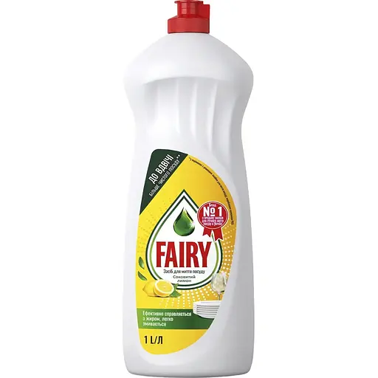 | Тип: Гель / рідкий засіб. Об'єм: 1 л. Аромат: Свіжий лимон. Ефективність: Розщеплює жир, прибирає пригорілі залишки. Особливості: Діє у холодній воді, не містить фосфатів, економний. Призначення: Ручне миття посуду (скло, пластик, метал) |  | 1 | шт
23 | Засіб для миття скла розпилювач 500мл зелений |  | Призначення: Миття скла, дзеркал, хромованих та керамічних поверхонь. Діюча речовина: Нашатирний спирт (ефективно розчиняє бруд). Ефект: Не залишає розводів, зменшує запотівання. Зручність: Розпилювач (спрей) забезпечує легке нанесення. Об'єм: 500 мл. |  | 1 | шт
24 | Каністра миюч. засіб д/прибирання 5л універсальний | 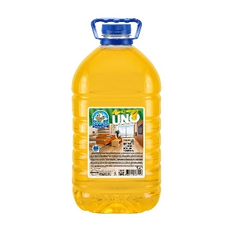 | Объем: 5 л (5000 мл)Тип упаковки: Пластиковая канистраФормат: Концентрированная жидкостьАромат: ЛимонЦвет средства: Желтый |  | 1 | шт
25 | Комплект д/прибирання RZTK Flat Mop + 1 додаткова насадка мікрофібра | 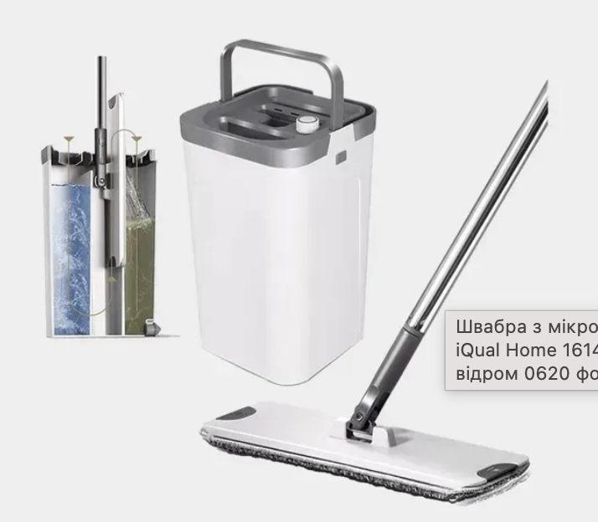 | Тип: Комплект для прибирання (швабра + відро з віджимом).Призначення: Сухе та вологе прибирання підлоги (плитка, ламінат, паркет, лінолеум).Матеріали корпусу: ABS-пластик, поліпропілен, нержавіюча сталь.Матеріал насадки: Дрібноворсиста мікрофібра.Конструкція ручки: Збірна телескопічна (складається з 3 частин). |  | 1 | набір
26 | Контейнер УПАКОВКА 50 шт 130*130*75мм 910 мл | 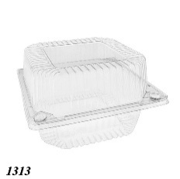 | Форма: Квадрат. Об'єм: 910 мл. Зовнішні розміри: 130 × 130 × 75 мм. Матеріал: Харчовий полістирол (PS). |  | 1 | уп
27 | Крем-мило рідке дозатор 1л |  | Вид: Рідке мило Клас: Мас-маркет Аромат: Фруктовий Призначення: Очищення Тип упаковки: Флакон з дозатором Об'єм: 1000 мл |  | 1 | шт
28 | Ложка для кави пластикова, біла, 13 см, 100 шт/упаковка |  | Розмір ложки: 2,5 × 13 см Кількість в упаковці, 100 шт. МАТЕРІАЛ: Харчовий пластик (полістирол/ПЕТ) КОЛІР: білий |  | 1 | уп
29 | Ложка столова пластикова, (міцна) 18 см, 100 шт/упаковка | 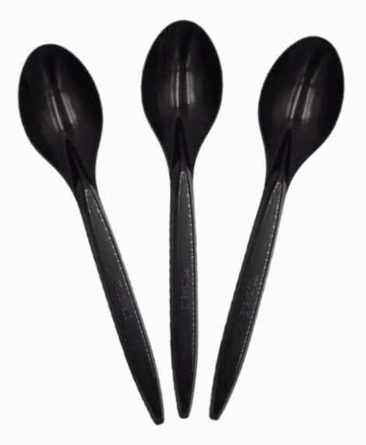 | Матеріал: високоякісний первинний пластик . Довжина: 18 см МАТЕРІАЛ: Харчовий пластик (полістирол/ПЕТ) КОЛІР: чорний |  | 1 | уп
30 | Ложки пластикові 100 шт |  | Матеріал: Харчовий пластик (полістирол/ПЕТ). Розміри: Довжина переважно 160–170 мм (столові), 125 мм (десертні). Колір: Білий, чорний, прозорий, рідше кольорові. Призначення: Універсальні (для супів, каш, десертів) |  | 1 | уп
31 | Лопата для снігу пластикова, з алюмінієвою планкою 370*480 мм, з держаком 1м. Та пластиковою ручкою | 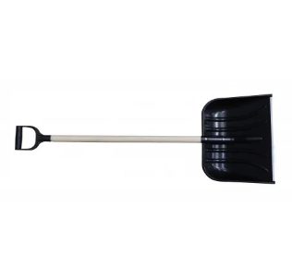 | Матеріал ковша Пластик/Метал Матеріал держака Дерево З черенком Країна-виробник Україна Матеріал ручки Пластик Розмір: 370*480 мм Розмір держака: 1 м. |  | 1 | шт
32 | Маска медична одноразова | 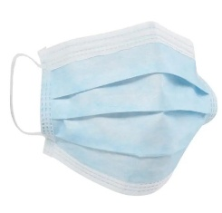 | Ефективність: Коефіцієнт бактеріальної фільтрації становить не менше 95–98%.Фіксація: Здійснюється за допомогою еластичних вушних петель або зав'язок. Гнучкий носовий фіксатор забезпечує щільне прилягання.Безпека матеріалів: Не містять латексу та скловолокна, не перешкоджають вільному диханню |  | 1 | шт
33 | Мило рідке дозатор 500мл | 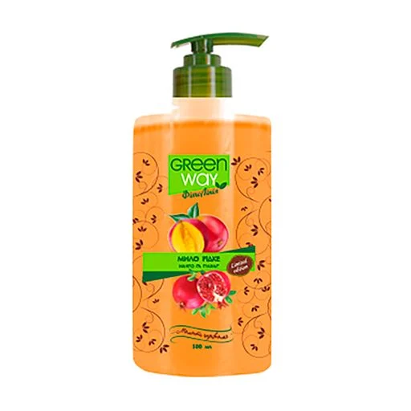 | Тип: Рідке мило. Аромат: Манго. Объем: 500 мл. Упаковка: Флакон с дозатором. Действие: Очищение, смягчение кожи. |  | 1 | шт
34 | Мило туалетне, 60 г, в асортименті, або еквівалент | 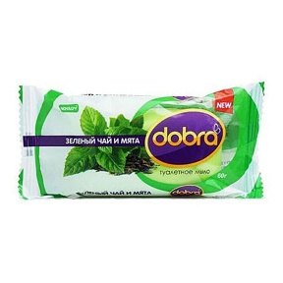 | Тип - Мило туалетне тверде Призначення - Для миття рук та тіла Маса - 60 г ± 5 % Аромат - В асортименті Форма- Брусок Властивості - Добре очищує шкіру, утворює піну, легко змивається водою |  | 1 | шт
35 | Миюч. гель 1л універсальний Атлантик |  | Тип засобу - Гель Призначення: Універсальний (для використання в туалеті, ванній, на кухні, для підлоги та водостоків). Об'єм: 1 л. |  | 1 | шт
36 | Набір д/прибирання совок+щітка Ледар 25х24см (96см) Zambak Plastik |  | Матеріал-Нержавіюча сталь Колір-Білий Додаткові характеристики - Совок: 270х235х950 мм, щітка: 280х30х980 мм Кількість в упаковці -2 шт |  | 1 | набір
37 | Набір для прибирання з автовіджимом — телескопічна швабра з відром об’ємом 10 л та центрифугою | 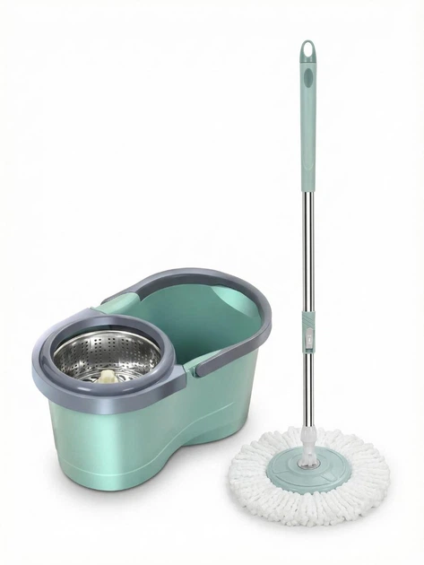 | Набір для прибирання з автовіджимом — телескопічна швабра з відром об’ємом 10 л та центрифугою. Матеріал насадки — мікрофібра. Колір — в асортименті. Кількість в упаковці — 1 шт. Призначений для зручного та ефективного вологого прибирання підлоги з можливістю швидкого віджиму без контакту рук із водою |  | 1 | набір
38 | Ніж пластиковий, (міцний) 18 см, 100 шт/упаковка |  | Довжина: 180 мм (18 см). Матеріал: харчовий пластик (первинний полістирол). КОЛІР: білий або прозорий |  | 1 | уп
39 | Освіжувач повітря АЕРОЗОЛЬНИЙ 300МЛ |  | Тип засобу: аерозоль ручного роспилення. Об'єм балона: 300 мл. Аромат в асортименті |  | 1 | шт
40 | Пакет майка | 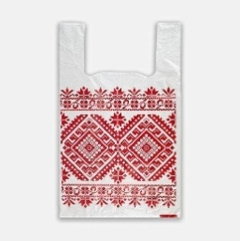 | Плотність: 30-40 мкм. Кількість в упаковці: 200 шт. Колір: Вишиванка |  | 1 | уп
41 | Пакет поліетиленовий майка |  | Розміри пакету: № 4 (розмір 30х50) Товщина 50 мкм Кількість в упакуванні 100 шт Колір: Білий |  | 1 | уп
42 | Пакети zip-lock різних розмірів | 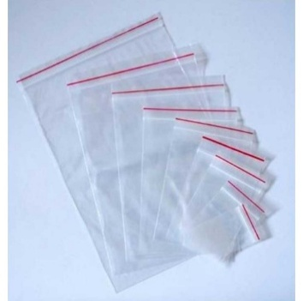 | Матеріал виготовлення: високоякісний поліетилен високого тиску (ПВТ / LDPE).Щільність матеріалу: Варіюється від 50 до 100+ мкм. Герметичність: Замок зіп лок. |  | 1 | уп
43 | Пакети д/сміття 35л 15шт сині із затяжками |  | Об'єм: 35 літрів. Кількість в упаковці: 15 штук. Колір: Синій. Особливості: Оснащені затяжками для зручного та гігієнічного зав'язування і транспортування сміття. Призначення: Призначені для збору та утилізації побутових відходів, підходять для стандартних сміттєвих відер об'ємом приблизно 10-15 літрів |  | 1 | шт
44 | Пакети д/сміття 35л 50шт |  | Об'єм: 35 літрів.Кількість в упаковці: 50 штук.Розмір пакета: 50х60 см (стандарт для класичних моделей).Матеріал: якісний поліетилен HD |  | 1 | шт
45 | Пакети д/сміття 60л 40шт чорні |  | Об'єм: \(60\) л.Кількість: \(40\) штук.Призначення: Універсальні (для дому, офісу).Матеріал: Високої (HDPE) або низької (LDPE) щільності |  | 1 | шт
46 | Пакети для сміття, міцні, 70х110 см, чорні, 120 л/25 шт |  | Об'єм: 120 літрів. Кількість в упаковці: 25 штук . Розмір одного пакета: 70 см (ширина) на 110 см (довжина). Колір: Чорний |  | 1 | шт
47 | Паличка для розмішування УПАКОВКА 800шт дерев'яна 14см | 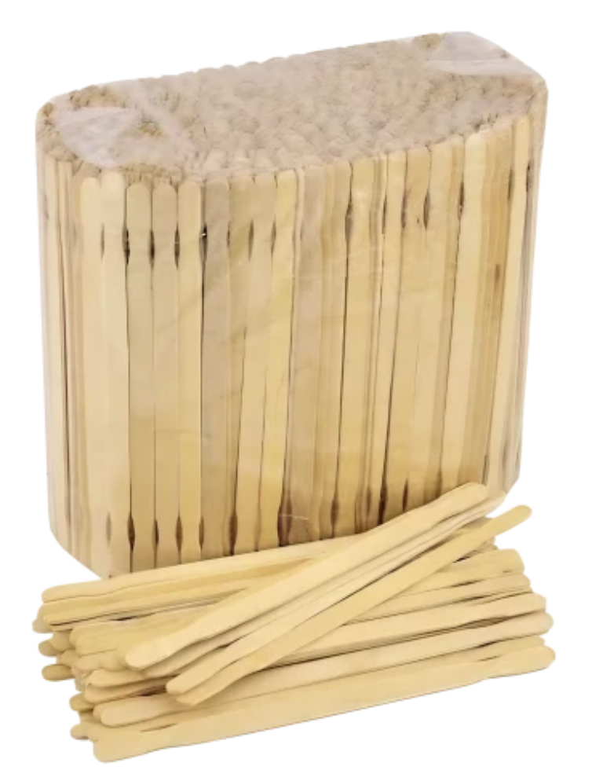 | Матеріал: Натуральне дерево. Довжина: 14 см (140 мм). Кількість в упаковці: 800 шт. |  | 1 | уп
48 | Папір туалетний УПАКОВКА 4шт 2-х шар білий | 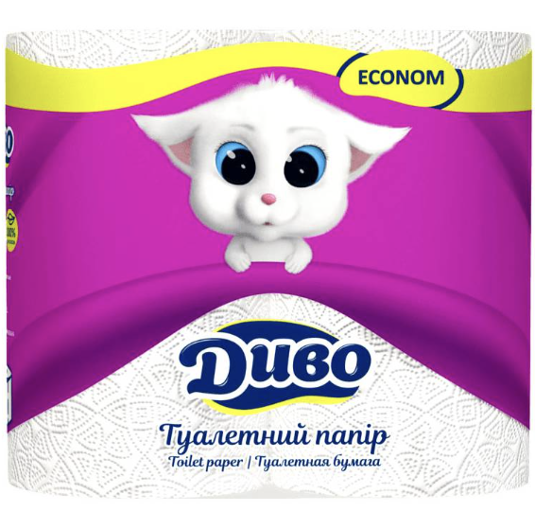 | Кількість шарів: 2. Матеріал: 100% первинна целюлоза. Колір: Білий. Кількість рулонів: 4 шт |  | 1 | уп
49 | Пральний порошок пачка 400 грам | 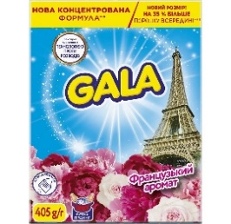 | Вага: 400 г. Упаковка: Картонна коробка або щільний поліетиленовий пакет. Тип засобу: Сипучий порошок. Клас: Безфосфатні Вид прання: ручне |  | 1 | шт
50 | Робочі рукавички DOLONI ДГК Зірка помаранчева чорний малюнок | 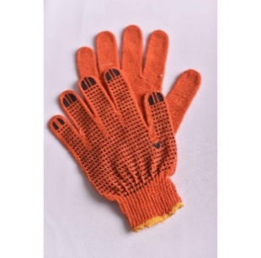 | Склад матеріалу: 60% поліестер (ПЕ), 40% бавовна (ХБ). Клас в'язання: 7 клас (кількість петель на дюйм), в'язання у 5 ниток. Тип покриття: ПВХ-малюнок у вигляді зірочок чорного кольору на долонній частині. |  | 1 | пара
51 | Розмішувачі дерев'яні в індивідуальному пакуванні, 500 шт/упаковка | 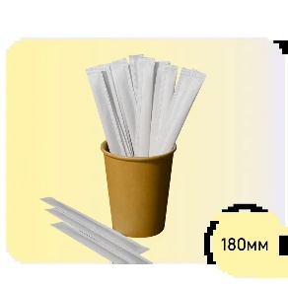 | Матеріал: Натуральне дерево. Довжина: 18 см (180 мм). Кількість в упаковці: 500 шт. Пакування: індивідуальне. |  | 1 | уп
52 | Рукавички Ozon КЩС БАР'ЄР-ЕКСТРА з покриттям латекс M (8) | 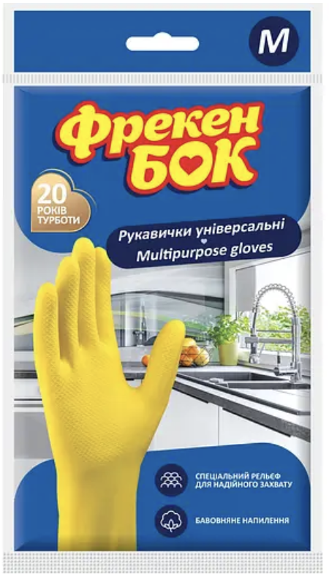 | Матеріал: Натуральний високоякісний латекс. Розмір: M (маркування 8). Товщина стінки: 0,70 мм (±0,05 мм) — однакова по всій площі, що виключає появу слабких місць і передчасний розрив. Довжина: Приблизно 32–33 см |  | 1 | пара
53 | Рукавички господарські латексні розмір в асортименті, 1 пара/упаковка | 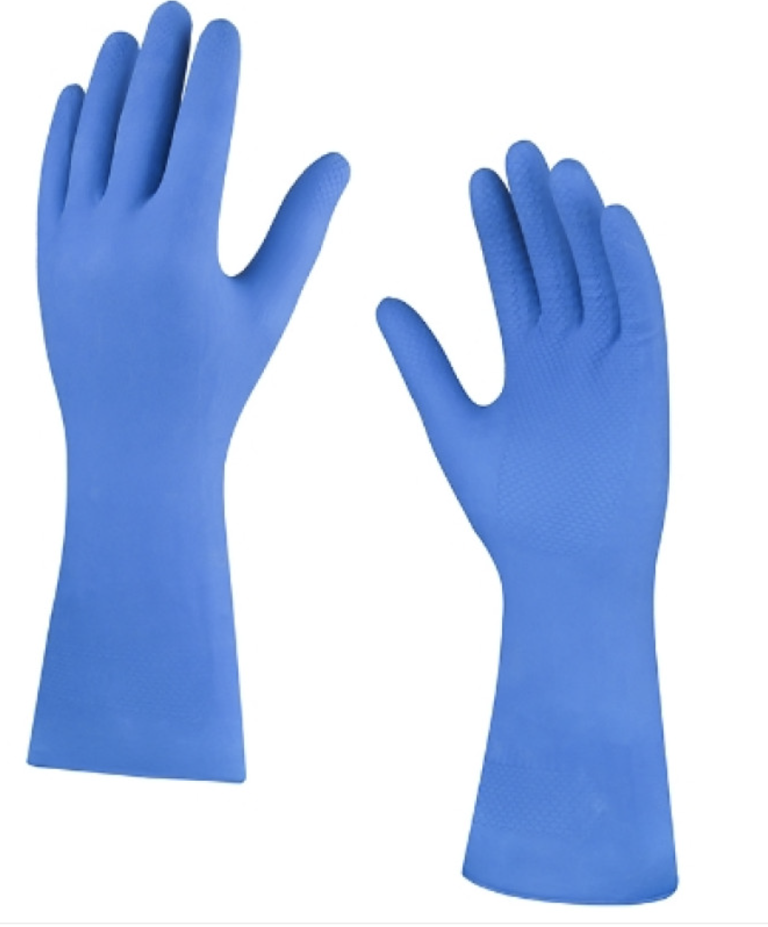 | Матеріал: Натуральний еластичний високоякісний латекс (гума).Внутрішнє покриття: Бавовняне напилення (флок-лайнінг). |  | 1 | пара
54 | Рукавички латексні господарські AMBULANCE роз. М/25 |  | Матеріал: Натуральний высокоякісний латекс. Міцність: Клас High Risk . Тип поверхні: Неопудрена . Текстура: Текстурована (мікротекстура по всій поверхні). Манжета: Подовжена (біля 29–30 см) з валіком для захисту не тольки кисті. Колір: Темно-синій або синій. Розмір:M. |  | 1 | пара
55 | Рукавички латексні господарські AMBULANCE роз. L |  | Матеріал: Натуральний высокоякісний латекс. Міцність: Клас High Risk . Тип поверхні: Неопудрена . Текстура: Текстурована (мікротекстура по всій поверхні). Манжета: Подовжена (біля 29–30 см) з валіком для захисту не тільки кисті. Колір: Темно-синій або синій. Розмір: L. |  | 1 | пара
56 | Рукавички нітрилові сині L/пара |  | Тип-Оглядові Матеріал-Нітрил Стерильні-Ні Опудрені-Ні Розмір-L Колір-Синій Текстура-Текстуровані на пальцях Кількість в упаковці -100 шт. |  | 1 | пара
57 | Рукавички нітрилові сині M/пара | 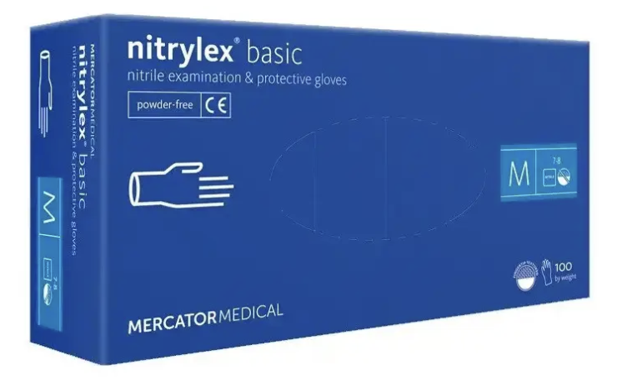 | Тип-Оглядові Матеріал-Нітрил Стерильні-Ні Опудрені-Ні Розмір-М Колір-Синій Текстура-Текстуровані на пальцях Кількість в упаковці -100 шт. |  | 1 | пара
58 | Рукавички трикотажні з латексним покриттям,не повний облив, червоно-чорні | 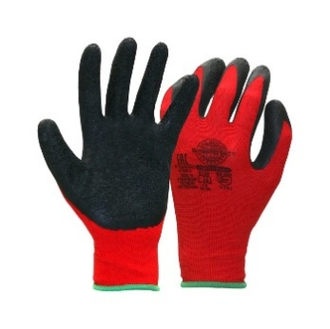 | Матеріал основи: Тонкий безшовний нейлон (100%). Матеріал покриття: Спінений латекс (забезпечує м'якість та еластичність). Тип обливу: Неповний / частковий облив (покриті долоня та пальці, тильна сторона залишається відкритою для вентиляції). Колірна гама: Червона основа з чорним латексним покриттям. Базовий розмір: 10 (XL). |  | 1 | пара
59 | Рушники папер. рулон. УПАКОВКА 2шт 2-х шар. білі | 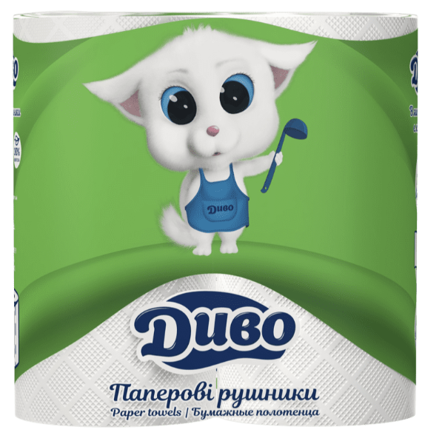 | Матеріал: 100% первинна целюлоза. Тип рушника: рулонні на картонной гільзє. Кількість слоїв: 2 . Колір: білий |  | 1 | уп
60 | Рушники папер. рулон. УПАКОВКА 4шт 2-х шар. Білі | 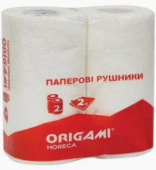 | Матеріал основи: Зазвичай 100% целюлоза. Кількість шарів: Двошарові. Колір: Білий. Тип рушників: Рулонні на гільзі. Кількість в упаковці: 4 шт |  | 1 | уп
61 | Серветка спиртова, просочена спиртовим розчином 3 см х 6 см 100 штук пачка |  | Розмір: 3 см/6 см в розгорнутому вигляді . Просочення: 70% ізопропіловий спирт. Матеріал: М'яке неткане полотно, що не залишає волокон та ворсинок. Упаковка: Індивідуальні пакетики з алюмінієвої фольги, що запобігають випаровуванню спирту, та зручна картонна коробка на 100 штук. |  | 1 | уп
62 | Серветки вологі 120шт for baby з клапаном | 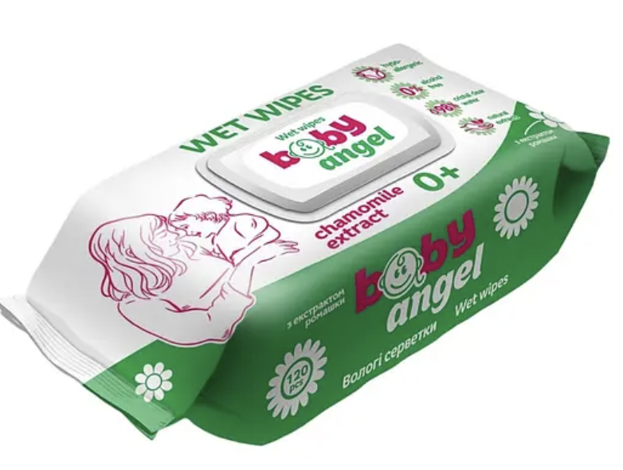 | Призначення -для догляду за дитячою шкірою. Кількість в упаковці -120 шт. (±5%). Тип упаковки: м'яка упаковка з багаторазовим пластиковим клапаном, що забезпечує герметичність та запобігає висиханню серветок. Матеріал - неткане полотно. Просочення- м'який очищувальний лосьйон без вмісту спирту. pH-нейтральний. Гіпоалергенні. Підходять для щоденного використання. Не містять етилового спирту. |  | 1 | шт
63 | Серветки вологі УПАКОВКА 72шт Антибактеріальні з клапаном | 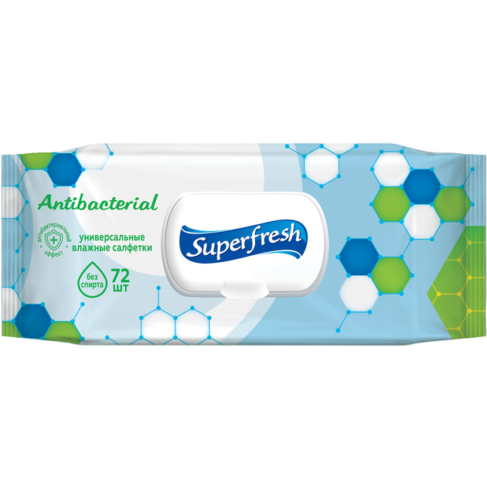 | Призначення: Універсальні (для рук/тіла) або дитячі (гіпоалергенні). Склад: Демінералізована вода, неткане полотно, часто просочені лосьйоном з пантенолом, вітамінами, без спирту. Клапан: Наявність пластикового клапана/кришки для захисту від висихання. Дія: Ефективно очищують, зволожують, мають антибактеріальний ефект |  | 1 | шт
64 | Серветки паперові 100шт 1-шар. білі 24х24 | 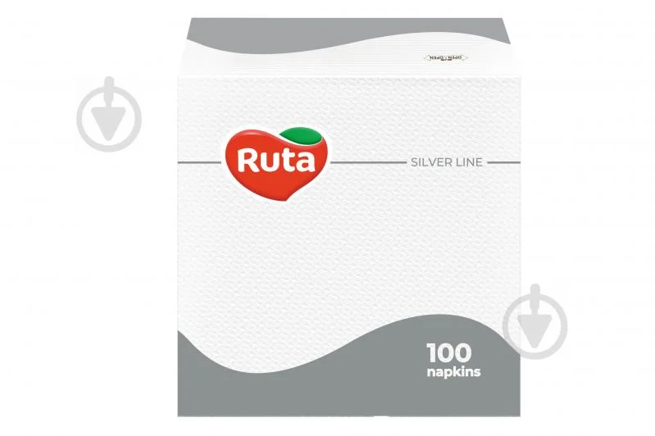 | Тип: Серветки столові, листові Кількість шарів: 1-шарові Кількість в упаковці: 100 шт Колір: Білий Матеріал основи: 100% целюлоза |  | 1 | шт
65 | Серветки целюлозні | 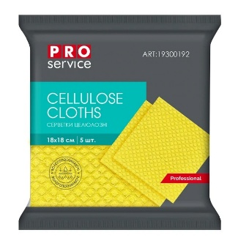 | Матеріал: Натуральна целюлоза. Розмір: 18х18 см (великий формат для ефективного охоплення площі). Колір: Жовтий. Кількість в упаковці: 5 штук |  | 1 | уп
66 | Серветниця пластикова біла | 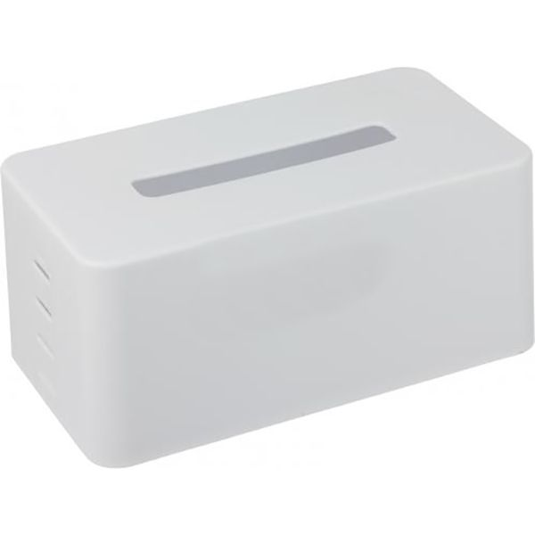 | Тип/Вид: диспенсер, горизонтальна серветниця. Матеріал: міцний пластик (полімер. )Колір: білий. Зовнішні габарити: 20.5 см (ширина) х 11 см (довжина) х 9.5 см (висота) |  | 1 | шт
67 | Скатертина поліетиленова 120*200 біла | 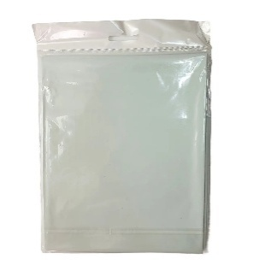 | Розмір: \(120\times 200\) см (прямокутна).Матеріал: Поліетилен (часто високого тиску).Колір: Білий.Тип: Одноразова (можливе багаторазове використання при акуратному поводженні).Призначення: Захист столу, використання на природі, швидке сервірування.Особливості: Вологостійка, легка |  | 1 | шт
68 | Скатертина поліетиленова 120*200 різнокольорова | 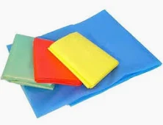 | Розмір: \(120\times 200\) см (прямокутна).Матеріал: Поліетилен (часто високого тиску).Колір: Кольори в асортименті.Тип: Одноразова (можливе багаторазове використання при акуратному поводженні).Призначення: Захист столу, використання на природі, швидке сервірування.Особливості: Вологостійка, легка |  | 1 | шт
69 | Стакан паперовий (картонний), білий, 175 мл, 50 шт/упаковка |  | Об'єм: 175 мл . Матеріал: Харчовий картон із ламінацією. Колір: Білий (без малюнка) |  | 1 | уп
70 | Стакан паперовий одноразовий 340 мл, кількість в упаковці 50 шт |  | Об'єм: 340 мл . Матеріал: Харчовий картон із ламінацією. Колір: Білий (без малюнка) |  | 1 | уп
71 | Стакан УПАКОВКА 50шт паперовий 110 мл крафт | 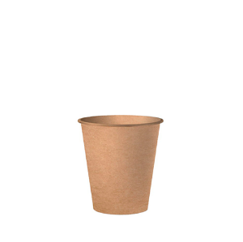 | Объем: 110 мл. Количество в упаковке: 50 шт. Материал: высококачественный плотный картон / бумага. Цвет: крафт (коричневый). Назначение: для горячих и холодных напитков |  | 1 | уп
72 | Стакан УПАКОВКА 50шт паперовий 250 мл білий/40 | 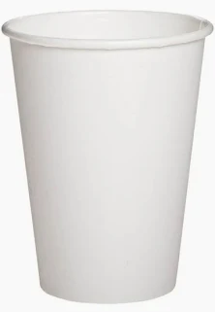 | Об'єм: 250 мл (стандартний євро-розмір). Матеріал: Харчовий картон із ламінацією. Колір: Білий (без малюнка) |  | 1 | уп
73 | Стакан УПАКОВКА 50шт паперовий 270 мл білий |  | Об'єм: 270 мл (стандартний євро-розмір). Матеріал: Харчовий картон із ламінацією. Колір: Білий (без малюнка) |  | 1 | уп
74 | Тарілка одноразова паперова 16,5 см, кількість в упаковці 10 шт |  | Тип посуду: Десертна тарілка.Діаметр: 16,5 см (165 мм).Матеріал: Щільний первинний папір, крафт-картон або харчова целюлоза. |  | 1 | уп
75 | Тарілка одноразова пластикова 22 см, кількість в упаковці 100 шт |  | Тип: Тарілка одноразова, плоска. Матеріал: Полістирол (пластик). Діаметр: 220 мм (22 см). Колір: Білий. Призначення: Для других страв, закусок, кейтерингу, вуличного харчування |  | 1 | уп
76 | Тарілка УПАКОВКА 100шт пластикова 165мм біла |  | Тип: Тарілка одноразова, плоска. Матеріал: Полістирол (пластик). Діаметр: 165 мм (16,5 см). Колір: Білий. Призначення: Для других страв, закусок, кейтерингу, вуличного харчування |  | 1 | уп
77 | Тарілка УПАКОВКА 100шт пластикова 205мм біла |  | Тип: Тарілка одноразова, плоска. Матеріал: Полістирол (пластик). Діаметр: 205 мм (20,5 см). Колір: Білий. Призначення: Для других страв, закусок, кейтерингу, вуличного харчування |  | 1 | уп
78 | Тарілка УПАКОВКА 10шт паперова 18с м кругла біла |  | Діаметр: 18 см (класифікується як закусочна). Матеріал: ламінований або щільний картон, що не розмокає від їжі. Кількість: 10 шт. в упаковці. Форма та колір: кругла, біла. Призначення: для подачі холодних та гарячих страв (закусок, нарізок, десертів). Особливості: екологічно безпечна, одноразова, не потребує миття |  | 1 | уп
79 | Туалений папір 65 м | 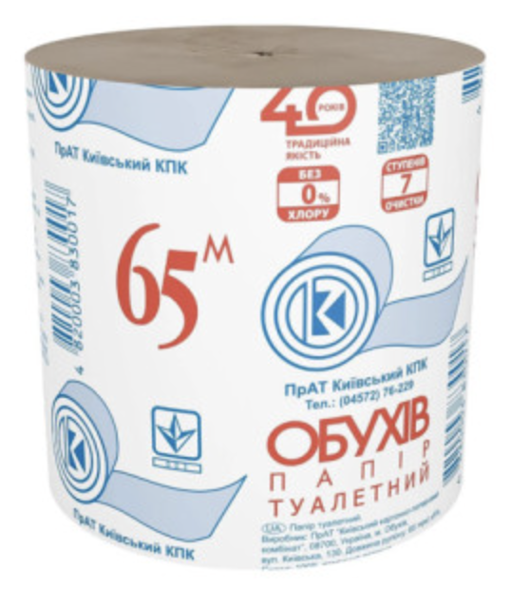 | Довжина рулону: 65 метрів.Кількість шарів: 1 шар.Тип рулону: без гільзи (без внутрішньої картонної втулки).Матеріал: 100% вторинне волокно (відібрана макулатура).Колір: природний сірий. |  | 1 | шт
80 | Фартух довгий прогумований 100% ПВХ розміри: 90х120 см | 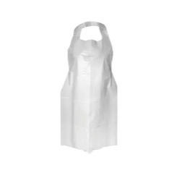 | Матеріал: 100% полівінілхлорид (ПВХ. Розміри: 90х120 см . Конструкція: Оснащений регульованими шийними лямками та зав'язками на талії |  | 1 | шт
81 | Халат одноразовий з резинкою на кнопках |  | Матеріал: 100% поліпропілен, виготовлений за технологією спанбонд. Застібка на пластикові кнопки Ø 9-10 мм.Рукава з трикотажним манжетом. Щільність: 30 г/м² |  | 1 | шт
82 | Чистяч. гель д/унітазів 700мл |  | Призначення: Для чищення та дезінфекції унітазів. Об'єм: 700 мл (0,7 л). Аромат: Цитрус (лимон і лайм). Формула: Активна формула, яка бореться з вапняним нальотом, застарілим брудом та іржею. Ефект: Забезпечує гігієнічну чистоту, блиск і запобігає розмноженню бактерій |  | 1 | шт
83 | Шапочка медична одноразова нестерильна | 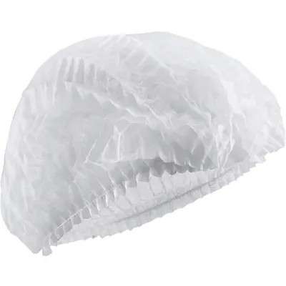 | Матеріал: спанбонд (нетканий безворсовий матеріал). Повітропроникність: Матеріал вільно пропускає повітря («дихає»). Гіпоалергенність: Не викликає подразнень шкіри.Вологовідштовхування: Стійка до легких бризок і крапель. Фіксація: Еластична гумка (одинарна або подвійна) по всьому периметру. Форма випуску: Шарлота (складена «гармошкою») або берет. Розмір: Універсальний (зазвичай діаметр від 48 до 54 см). Стерильність: Нестерильна (не підходить для відкритих хірургічних ран). |  | 1 | шт
84 | Шопер для сублімації лляний вертикальний з червоними ручками 35*38,5 см | 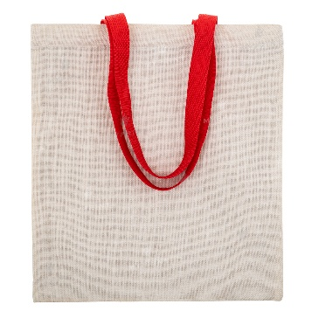 | Тип виробу: сумка-шопер (еко-сумка).Призначення: заготовка для сублімаційного друку.Форма: вертикальна, прямокутна.Розміри: 35 × 38,5 см.Матеріал: штучний льон (імітація льону, суміш двонитки та поліестеру).Колір основи: натуральний (сіро-бежевий або молочний відтінок льону).Колір ручок: червоний. |  | 1 | шт
85 | Гель для душу одноразовий в стіках по 10 мл | 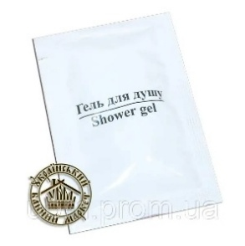 | Вид-Гель для душу Дія-Ніжно очищує шкіру Економічність-Готово до використанняЕкотренди Обсяг-10мл Тип-Гель для душа Упаковка-Саше |  | 1 | шт
86 | Шампунь одноразовий в стіках по 10 мл |  | Вид-Шампунь для волосся Дія-Ніжно очищує шкіру голови Економічність-Готово до використанняЕкотренди Обсяг-10мл Тип-Шампунь для волосся Упаковка-Саше |  | 1 | шт
87 | Миючий засіб для ванної кімнати 1 л |  | Чищення та догляд:для видалення вапняного нальоту Тип засобу:концентрат Форма випуску:спрей Упаковка №1 (ВхШхГ)-200x82x82 мм Вага упаковки №1-1100 г |  | 1 | шт
88 | Кондиціонер-ополіскувач для білизни 4 л |  | Всі види білизни Вид-Кондиціонери для білизни Об'єм 4 л Клас засобу-Безфосфатні Склад-Вода, КПАР ≤5%, запашник, консервант, барвник Упаковка- Пластикова Розміри упаковки-35.4х10.2х19.8 см Країна-виробник товару-Україна |  | 1 | шт
89 | Гель для прання універсальний 4 л |  | Вид прання-Автоматичне,Ручне прання За кольором-Універсальне Кількість прань-114 Економічність-Концентрат Клас засобу-Безфосфатні Об'єм-4 л Склад-Апара 5-15%, НПАР Упаковка-Пластикова Розміри упаковки-19.8 х 35.4 х 10.6 см Країна-виробник товару -Україна |  | 1 | шт
90 | Одноразові нітрилові рукавички сині XL |  | Тип-Оглядові Матеріал-Нітрил Стерильні-Ні Опудрені-Ні Розмір-XL Колір-Синій Текстура-Текстуровані на пальцях Кількість в упаковці -100 шт. |  | 1 | шт
91 | Мило одноразове в індивідуальному пакуванні |  | Мило прямокутне 15 гр. в індивідуальній упаковці |  | 1 | шт
92 | Швабра автоматична з функцією віджиму |  | З віджимом, механізм автоматичного віджиму-МЕТЕЛИК Призначення:для підлоги Наявність механізму віджимання: з автоматичним віджимом |  | 1 | шт
93 | Таблетки Calgon для пом'якшення води, 30 шт |  | Вид-Засіб для пом'якшення води Призначення-Для видалення вапняного нальоту Формат Таблетки Кількість в упаковці -30 шт |  | 1 | шт
94 | Мішки для білизни (960*550мм), товщина 45 мкм |  | Товщина:45 мкм Висота:960 мм Ширина:550 мм Колір :білий |  | 1 | шт
Всього вартість пропозиції, грн* |  |  |  |  |  |  | 0.00
*Харківська обласна організація Товариство Червоного Хреста України є громадською неприбутковою організацією і просить надати максимальні знижки на товар, вказаний у ціновій пропозиції.
**Розмір запропонованої вартості має бути фіксованим протягом року з моменту подачі.
*** Орієнтовна сума договору складатиме 1 699 998,00 грн з подальшою можливістю пролонгації договору.
**** Можливість підписання договорів на аналогічних умовах структурними підрозділами Харківської обласної організації Товариство Червоного Хреста України зі статусом юридичної особи.
*****Виконавець повинен призначити професійного менеджера по роботі з клієнтами, надійну контактну особу або осіб, які будуть відповідати за виконання зобов'язань та підтримувати зв'язок з Харківською обласною організацією Товариства Червоного Хреста України
Строк поставки товару з моменту підтвердження замовлення: ___________ (к-ть днів), з моменту отримання заявки протягом 12 місяців з моменту укладання договору.
УМОВИ ОПЛАТИ (погоджені учасником): ___________________________________________ (обов'язково до заповнення!)
Примітка: вартість одиниці продукції та загальну вартість пропозиції потрібно заповнювати у гривнях, зазначаючи цифрове значення, яке має не більше двох знаків після коми.
Ми погоджуємось, що всі витрати, пов’язані з доставкою товару, завантажувально-розвантажувальними роботами, здійснюються за рахунок Постачальника.
Ми ознайомлені та погоджуємося з Умовами типового Договору ТЧХУ (Додаток №3 до Запиту).
Ми погоджуємося з умовами, що Замовник має право розділити дану закупівлю між декількома постачальниками за умови наявності більш вигідних умов на різні позиції.
Ми погоджуємося з умовами, що Ви можете відхилити нашу чи всі надані пропозиції, та розуміємо, що Ви не обмежені у прийнятті будь-якої іншої пропозиції з більш вигідними для Вас умовами.
Ми погоджуємось зафіксувати цінову пропозицію протягом року з моменту подачі
Подаючи свою пропозицію ми підтверджуємо повну комплектацію та відповідність умовам зазначеним в Запиті.
Учасники повинні надсилати цінові пропозиції з підписом і печаткою (за наявності).

 | Керівник організації/ФОП:____________________________ ( ____________________)
 | МП підпис ПІБ

